Sửa khoản thu
Project Name | Xây dựng hệ thống quản lý tài chính gia đình tích hợp phân tích chi tiêu và cảnh báo
Module Code | Sửa khoản thu
 | Hoàn thành | Lỗi | Chưa kiểm tra | Bị chặn | Tổng lần kiểm tra
Round 1 | 11 | 0 | 0 | 0 | 11
Round 2 | 11 | 0 | 0 | 0 | 11

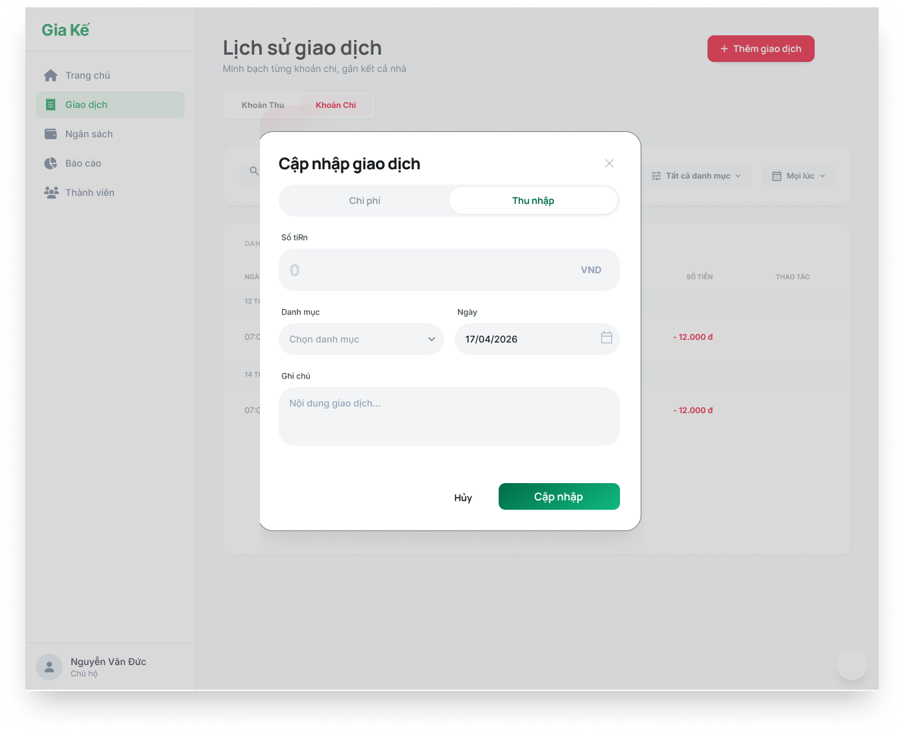
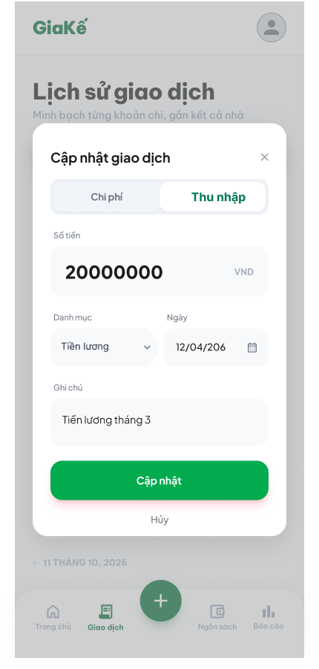

Test Case ID | Mô tả | Quy trình | Điều kiện tiên quyết | Kết quả mong đợi | Kết quả thực tế | Kết quả |  |  |  |  |  | Chú thích
 |  |  |  |  |  | Vòng 1 |  |  | Vòng 2
 |  |  |  |  |  | Trạng thái | Ngày kiểm tra | Người kiểm tra | Trạng thái | Ngày kiểm tra | Người kiểm tra
GUI_SHOW Sửa khoản thu
GUI-SKT01 | Kiểm tra tiêu đề Modal |  |  | Label: "Cập nhật giao dịch"; Font-weight: Bold; trạng thái Enable | Label: "Cập nhật giao dịch"; Font-weight: Bold; trạng thái Enable | Passed | 15/4/2026 | Tiên | Passed | 17/04/2026 | Vũ
GUI-SKT02 | Kiểm tra hiển thị dữ liệu cũ |  |  | Các trường: Số tiền, Danh mục, Ngày, Ghi chú phải hiển thị đúng dữ liệu đã lưu trước đó | Các trường: Số tiền, Danh mục, Ngày, Ghi chú phải hiển thị đúng dữ liệu đã lưu trước đó | Passed | 15/4/2026 | Tiên | Passed | 17/04/2026 | Vũ
GUI-SKT03 | Kiểm tra trường Số tiền |  |  | Label: "Số tiền" (Mobile) / "Số tiền" (Web); Dữ liệu: Hiển thị số tiền cũ; trạng thái Enable | Label: "Số tiền" (Mobile) / "Số tiền" (Web); Dữ liệu: Hiển thị số tiền cũ; trạng thái Enable | Passed | 15/4/2026 | Tiên | Passed | 17/04/2026 | Vũ
GUI-SKT04 | Kiểm tra trường Danh mục |  |  | Label: "Danh mục"; Value: Hiển thị danh mục cũ (vd: Tiền lương); trạng thái Enable | Label: "Danh mục"; Value: Hiển thị danh mục cũ (vd: Tiền lương); trạng thái Enable | Passed | 15/4/2026 | Tiên | Passed | 17/04/2026 | Vũ
GUI-SKT05 | Kiểm tra trường Ngày |  |  | Label: "Ngày"; Value: Hiển thị ngày giao dịch cũ; Icon: "Lịch"; trạng thái Enable | Label: "Ngày"; Value: Hiển thị ngày giao dịch cũ; Icon: "Lịch"; trạng thái Enable | Passed | 15/4/2026 | Tiên | Passed | 17/04/2026 | Vũ
GUI-SKT06 | Kiểm tra nút Cập nhật |  |  | Text: "Cập nhật"; Background-color: Green; trạng thái Enable | Text: "Cập nhật"; Background-color: Green; trạng thái Enable | Passed | 15/4/2026 | Tiên | Passed | 17/04/2026 | Vũ
FUNCTION_SHOW Sửa khoản thu
FUNC-SKT01 | Cập nhật thông tin hợp lệ | 1. Thay đổi số tiền hoặc ghi chú. 2. Nhấn "Cập nhật" | Dữ liệu mới hợp lệ | Hệ thống báo cập nhật thành công; Modal đóng; Dữ liệu mới hiển thị tại màn hình Lịch sử. | Hệ thống báo cập nhật thành công; Modal đóng; Dữ liệu mới hiển thị tại màn hình Lịch sử. | Passed | 15/4/2026 | Tiên | Passed | 17/04/2026 | Vũ
FUNC-SKT02 | Xóa trắng số tiền khi sửa | 1. Xóa hết giá trị trong ô Số tiền. 2. Nhấn "Cập nhật" |  | Hệ thống báo lỗi: "Vui lòng nhập số tiền"; Không cho phép lưu. | Hệ thống báo lỗi: "Vui lòng nhập số tiền"; Không cho phép lưu. | Passed | 15/4/2026 | Tiên | Passed | 17/04/2026 | Vũ
FUNC-SKT03 | Thay đổi loại giao dịch (Chuyển sang Chi phí) | 1. Nhấn sang Tab "Chi phí". 2. Nhấn "Cập nhật". |  | Hệ thống cho phép chuyển đổi loại giao dịch; Giao dịch chuyển sang màu đỏ (-) trong lịch sử. | Hệ thống cho phép chuyển đổi loại giao dịch; Giao dịch chuyển sang màu đỏ (-) trong lịch sử. | Passed | 15/4/2026 | Tiên | Passed | 17/04/2026 | Vũ
FUNC-SKT04 | Xác thực nút Hủy | 1. Thay đổi thông tin nhưng không nhấn Cập nhật. 2. Nhấn "Hủy" hoặc icon "X" |  | Modal đóng; Dữ liệu cũ vẫn được giữ nguyên, không có sự thay đổi trong lịch sử. | Modal đóng; Dữ liệu cũ vẫn được giữ nguyên, không có sự thay đổi trong lịch sử. | Passed | 15/4/2026 | Tiên | Passed | 17/04/2026 | Vũ
FUNC-SKT05 | Kiểm tra tính nhất quán dữ liệu (Mobile) | 1. Thực hiện sửa trên bản Web. 2. Kiểm tra lại trên bản Mobile. |  | Dữ liệu được đồng bộ chính xác trên cả hai nền tảng. | Dữ liệu được đồng bộ chính xác trên cả hai nền tảng. | Passed | 15/4/2026 | Tiên | Passed | 17/04/2026 | Vũ

Xóa khoản thu
Project Name | Xây dựng hệ thống quản lý tài chính gia đình tích hợp phân tích chi tiêu và cảnh báo
Module Code | Xóa khoản thu
 | Hoàn thành | Lỗi | Chưa kiểm tra | Bị chặn | Tổng lần kiểm tra
Round 1 | 7 | 0 | 0 | 0 | 7
Round 2 | 7 | 0 | 0 | 0 | 7

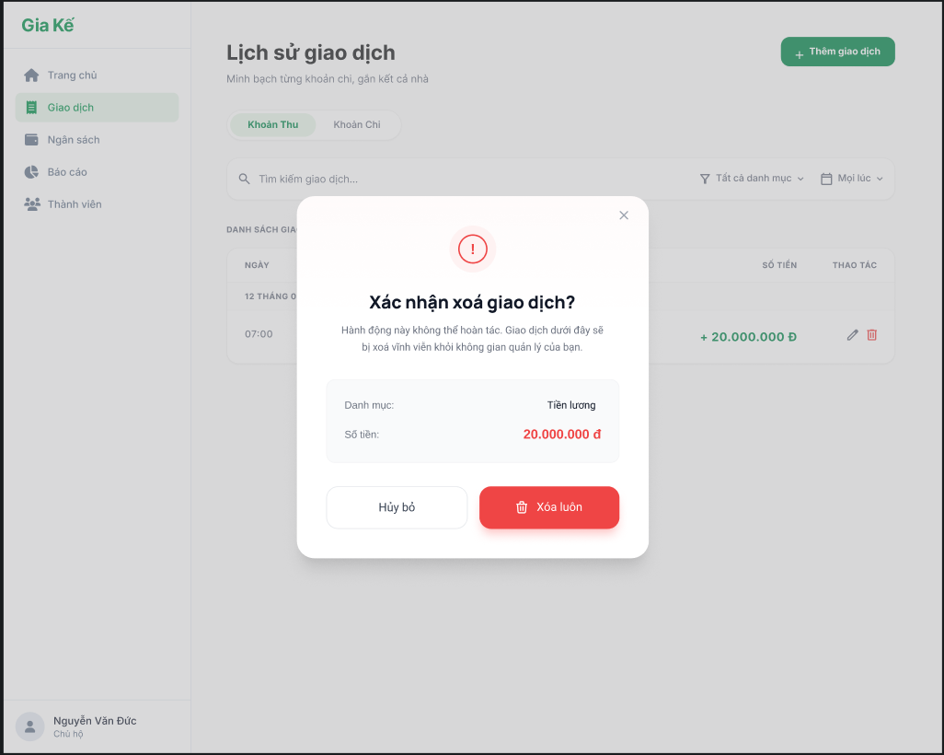
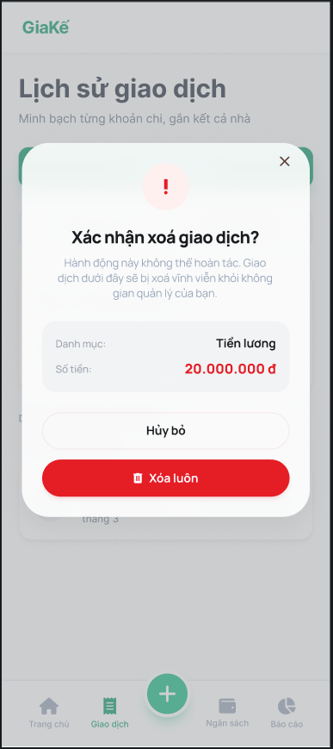

Test Case ID | Mô tả | Quy trình | Điều kiện tiên quyết | Kết quả mong đợi | Kết quả thực tế | Kết quả |  |  |  |  |  | Chú thích
 |  |  |  |  |  | Vòng 1 |  |  | Vòng 2
 |  |  |  |  |  | Trạng thái | Ngày kiểm tra | Người kiểm tra | Trạng thái | Ngày kiểm tra | Người kiểm tra
GUI_SHOW Xóa khoản thu
GUI-XKT01 | [Đóng form] Icon |  |  | Text color: black Status: enable | Text color: black Status: enable | Passed | 15/4/2026 | Vũ | Passed | 17/04/2026 | Đức
GUI-XKT02 | [Khoản thu] Table |  |  | Text color: black Status: enable | Text color: black Status: enable | Passed | 15/4/2026 | Vũ | Passed | 17/04/2026 | Đức
GUI-XKT03 | [Hủy bỏ] Button |  |  | Text color: Red Status: enable | Text color: Red Status: enable | Passed | 15/4/2026 | Vũ | Passed | 17/04/2026 | Đức
GUI-XKT04 | [Xóa luôn] Button |  |  | Text color: White Status: enable | Text color: White Status: enable | Passed | 15/4/2026 | Vũ | Passed | 17/04/2026 | Đức
FUNCTION_SHOW Xóa khoản thu
FUNC-XKT01 | Đóng form | Nhấn vào icon dấu "X" | Đang ở form Xóa khoản thu | Đóng form Xóa khoản thu | Đóng form Xóa khoản thu | Passed | 15/4/2026 | Vũ | Passed | 17/04/2026 | Đức
FUNC-XKT02 | Hủy bỏ | Nhấn Hủy | Đang ở form Xóa khoản thu | Đóng form không cập nhật dữ liệu | Đóng form không cập nhật dữ liệu | Passed | 15/4/2026 | Vũ | Passed | 17/04/2026 | Đức
FUNC-XKT03 | Xóa luôn | Nhấn Xóa luôn | Đang ở form Xóa khoản thu | Khoản thu biến mất khỏi danh sách khoản thu | Khoản thu biến mất khỏi danh sách khoản thu | Passed | 15/4/2026 | Vũ | Passed | 17/04/2026 | Đức

Phân loại nguồn thu
Project Name | Xây dựng hệ thống quản lý tài chính gia đình tích hợp phân tích chi tiêu và cảnh báo
Module Code | Phân loại nguồn thu
 | Hoàn thành | Lỗi | Chưa kiểm tra | Bị chặn | Tổng lần kiểm tra
Round 1 | 11 | 0 | 0 | 0 | 11
Round 2 | 11 | 0 | 0 | 0 | 11

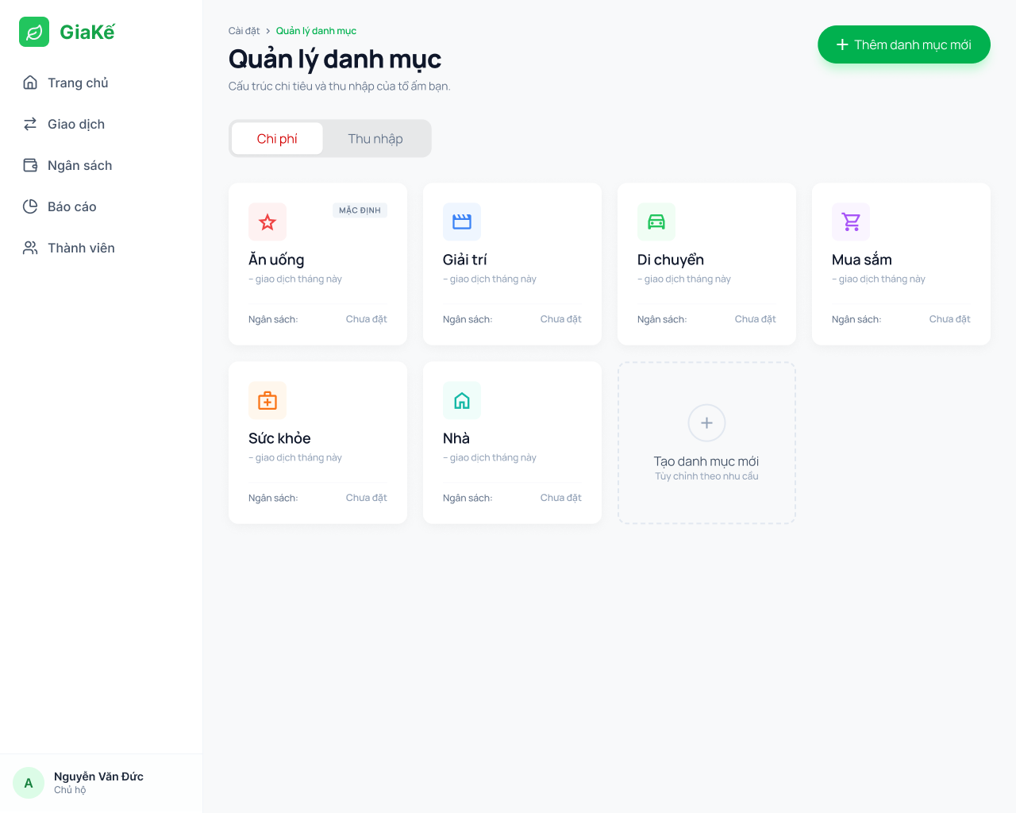
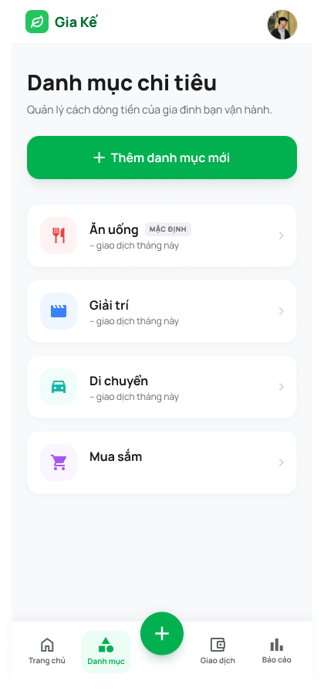

Test Case ID | Mô tả | Quy trình | Điều kiện tiên quyết | Kết quả mong đợi | Kết quả thực tế | Kết quả |  |  |  |  |  | Chú thích
 |  |  |  |  |  | Vòng 1 |  |  | Vòng 2
 |  |  |  |  |  | Trạng thái | Ngày kiểm tra | Người kiểm tra | Trạng thái | Ngày kiểm tra | Người kiểm tra
GUI_SHOW Phân loại nguồn thu
GUI-PLCT01 | Kiểm tra tiêu đề màn hình |  |  | Web: "Quản lý danh mục"; Mobile: "Danh mục chi tiêu"; trạng thái Enable. | Web: "Quản lý danh mục"; Mobile: "Danh mục chi tiêu"; trạng thái Enable. | Passed | 15/4/2026 | Đức | Passed | 17/04/2026 | Nguyên
GUI-PLCT02 | Kiểm tra bộ chuyển đổi Tab |  |  | Hiển thị 2 Tab: "Chi phí" và "Thu nhập"; Tab "Chi phí" được Active mặc định. | Hiển thị 2 Tab: "Chi phí" và "Thu nhập"; Tab "Chi phí" được Active mặc định. | Passed | 15/4/2026 | Đức | Passed | 17/04/2026 | Nguyên
GUI-PLCT03 | Kiểm tra nút Thêm danh mục mới |  |  | Text: "+ Thêm danh mục mới"; Background-color: Green; trạng thái Enable. | Text: "+ Thêm danh mục mới"; Background-color: Green; trạng thái Enable. | Passed | 15/4/2026 | Đức | Passed | 17/04/2026 | Nguyên
GUI-PLCT04 | Kiểm tra hiển thị Card danh mục |  |  | Hiển thị đủ: Icon, Tên danh mục, Số giao dịch tháng này, Ngân sách; trạng thái Enable. | Hiển thị đủ: Icon, Tên danh mục, Số giao dịch tháng này, Ngân sách; trạng thái Enable. | Passed | 15/4/2026 | Đức | Passed | 17/04/2026 | Nguyên
GUI-PLCT05 | Kiểm tra nhãn "Mặc định" |  |  | Badge: "MẶC ĐỊNH"; Nền xám; Font-style: Uppercase. | Badge: "MẶC ĐỊNH"; Nền xám; Font-style: Uppercase. | Passed | 15/4/2026 | Đức | Passed | 17/04/2026 | Nguyên
GUI-PLCT06 | Kiểm tra ô Tạo danh mục mới (Web) |  |  | Hiển thị ô viền đứt đoạn; Icon: "+"; Text: "Tạo danh mục mới"; trạng thái Enable. | Hiển thị ô viền đứt đoạn; Icon: "+"; Text: "Tạo danh mục mới"; trạng thái Enable. | Passed | 15/4/2026 | Đức | Passed | 17/04/2026 | Nguyên
FUNCTION_SHOW Phân loại nguồn thu
FUNC-PLCT01 | Xác thực chuyển đổi Tab Thu nhập | 1. Truy cập màn hình Quản lý danh mục. 2. Nhấn vào Tab "Thu nhập". 3. Quan sát sự thay đổi của danh sách bên dưới. | Đã đăng nhập vào hệ thống | Tab "Thu nhập" được highlight; Danh sách hiển thị các hạng mục như: Tiền lương, Tiền thưởng... | Tab "Thu nhập" được highlight; Danh sách hiển thị các hạng mục như: Tiền lương, Tiền thưởng... | Passed | 15/4/2026 | Đức | Passed | 17/04/2026 | Nguyên
FUNC-PLCT02 | Xác thực chức năng Thêm danh mục mới | 1. Nhấn nút "+ Thêm danh mục mới" hoặc card "Tạo danh mục mới". 2. Quan sát phản ứng của hệ thống. | Đã đăng nhập vào hệ thống | Hệ thống chuyển hướng sang màn hình "Tạo danh mục mới" hoặc hiển thị Modal nhập liệu. | Hệ thống chuyển hướng sang màn hình "Tạo danh mục mới" hoặc hiển thị Modal nhập liệu. | Passed | 15/4/2026 | Đức | Passed | 17/04/2026 | Nguyên
FUNC-PLCT03 | Xác thực xem chi tiết/Sửa danh mục | 1. Chọn một danh mục bất kỳ (ví dụ: Tiền lương). 2. Nhấn trực tiếp vào item/card đó. 3. Quan sát màn hình hiển thị. | Đã đăng nhập vào hệ thống | Hệ thống mở màn hình cấu trúc chi tiết của danh mục "Di chuyển" để người dùng chỉnh sửa. | Hệ thống mở màn hình cấu trúc chi tiết của danh mục "Di chuyển" để người dùng chỉnh sửa. | Passed | 15/4/2026 | Đức | Passed | 17/04/2026 | Nguyên
FUNC-PLCT04 | Kiểm tra đồng bộ dữ liệu Web/Mobile | 1. Thêm một danh mục mới trên bản Web. 2. Mở bản Mobile và truy cập "Danh mục chi tiêu". 3. Kiểm tra sự xuất hiện của danh mục vừa thêm. | Đã đăng nhập vào hệ thống | Danh mục mới hiển thị chính xác (đúng tên, đúng icon) trên cả 2 nền tảng. | Danh mục mới hiển thị chính xác (đúng tên, đúng icon) trên cả 2 nền tảng. | Passed | 15/4/2026 | Đức | Passed | 17/04/2026 | Nguyên
FUNC-PLCT05 | Kiểm tra điều hướng chân trang (Mobile) | 1. Đang ở màn hình bất kỳ. 2. Nhấn vào icon "Danh mục" ở thanh Bottom Nav. 3. Kiểm tra trạng thái icon | Đã đăng nhập vào hệ thống | Màn hình load đúng trang Danh mục; Icon "Danh mục" chuyển sang màu xanh lá (Active). | Màn hình load đúng trang Danh mục; Icon "Danh mục" chuyển sang màu xanh lá (Active). | Passed | 15/4/2026 | Đức | Passed | 17/04/2026 | Nguyên

Thêm khoản chi
Project Name | XÂY DỰNG HỆ THỐNG QUẢN LÝ TÀI CHÍNH GIA ĐÌNH TÍCH HỢP PHÂN TÍCH CHI TIÊU VÀ CẢNH BÁO
Module Code | Thêm khoản chi
 | Hoàn thành | Lỗi | Chưa kiểm tra | Bị chặn | Tổng lần kiểm tra
Round 1 | 17 | 0 | 0 | 0 | 17
Round 2 | 17 | 0 | 0 | 0 | 17

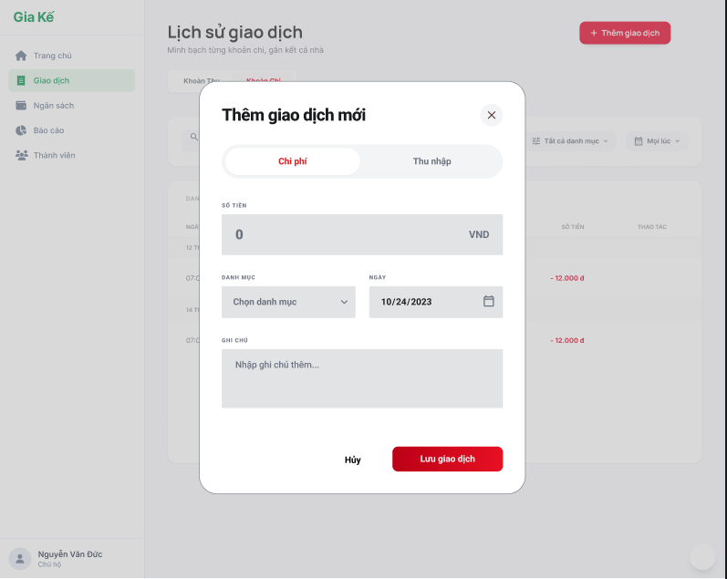

Test Case ID | Mô tả | Quy trình | Kết quả mong đợi | Kết quả thực tế | Kết quả |  |  |  |  |  | Chú thích
 |  |  |  |  | Vòng 1 |  |  | Vòng 2
 |  |  |  |  | Trạng thái | Ngày kiểm tra | Người kiểm tra | Trạng thái | Ngày kiểm tra | Người kiểm tra
GUI_SHOW Thêm khoản chi
GUI-TKC01 | Kiểm tra hiển thị popup thêm khoản chi | 1. Click “+ Thêm giao dịch” | Hiển thị popup “Thêm giao dịch mới” | Như mong đợi | Passed | 15/4/2026 | Nhã | Passed | 17/04/2026 | Tiên
GUI-TKC02 | Kiểm tra tab “Chi phí” | 1. Mở popup 2. Quan sát tab | Tab “Chi phí” được chọn mặc định | Như mong đợi | Passed | 15/4/2026 | Nhã | Passed | 17/04/2026 | Tiên
GUI-TKC03 | Kiểm tra ô nhập số tiền | 1. Quan sát ô “Số tiền” | Hiển thị ô nhập + đơn vị VNĐ | Như mong đợi | Passed | 15/4/2026 | Nhã | Passed | 17/04/2026 | Tiên
GUI-TKC04 | Kiểm tra dropdown danh mục | 1. Click “Chọn danh mục” | Hiển thị danh sách danh mục | Như mong đợi | Passed | 15/4/2026 | Nhã | Passed | 17/04/2026 | Tiên
GUI-TKC05 | Kiểm tra chọn ngày | 1. Click chọn ngày | Hiển thị date picker | Như mong đợi | Passed | 15/4/2026 | Nhã | Passed | 17/04/2026 | Tiên
GUI-TKC06 | Kiểm tra ô ghi chú | 1. Quan sát ô ghi chú | Hiển thị nội dung gợi ý | Như mong đợi | Passed | 15/4/2026 | Nhã | Passed | 17/04/2026 | Tiên
GUI-TKC07 | Kiểm tra nút “Lưu giao dịch” | 1. Quan sát nút | Nút hiển thị rõ ràng, có thể click | Như mong đợi | Passed | 15/4/2026 | Nhã | Passed | 17/04/2026 | Tiên
GUI-TKC08 | Kiểm tra nút “Hủy” | 1. Click “Hủy” | Đóng popup | Như mong đợi | Passed | 15/4/2026 | Nhã | Passed | 17/04/2026 | Tiên
FUNCTION_SHOW Thêm khoản chi
FUN-TKC01 | Thêm khoản chi hợp lệ | 1. Nhập số tiền 2. Chọn danh mục 3. Chọn ngày 4. Nhấn “Lưu” | Lưu thành công và hiển thị trong danh sách | Như mong đợi | Passed | 15/4/2026 | Nhã | Passed | 17/04/2026 | Tiên
FUN-TKC02 | Bỏ trống số tiền | 1. Không nhập số tiền 2. Nhấn “Lưu” | Hiển thị lỗi yêu cầu nhập số tiền | Như mong đợi | Passed | 15/4/2026 | Nhã | Passed | 17/04/2026 | Tiên
FUN-TKC03 | Nhập số tiền = 0 | 1. Nhập 0 2. Nhấn “Lưu” | Yêu cầu số tiền phải > 0 | Như mong đợi | Passed | 15/4/2026 | Nhã | Passed | 17/04/2026 | Tiên
FUN-TKC04 | Nhập số tiền âm | 1. Nhập -1000 2. Nhấn “Lưu” | Yêu cầu số tiền phải > 0 | Như mong đợi | Passed | 15/4/2026 | Nhã | Passed | 17/04/2026 | Tiên
FUN-TKC05 | Nhập ký tự chữ vào số tiền | 1. Nhập “abc” | Không cho nhập hoặc báo lỗi | Như mong đợi | Passed | 15/4/2026 | Nhã | Passed | 17/04/2026 | Tiên
FUN-TKC06 | Không chọn danh mục | 1. Không chọn danh mục 2. Nhấn “Lưu” | Yêu cầu chọn danh mục | Như mong đợi | Passed | 15/4/2026 | Nhã | Passed | 17/04/2026 | Tiên
FUN-TKC07 | Click “Hủy” | 1. Nhấn nút Hủy | Không lưu dữ liệu, đóng popup | Như mong đợi | Passed | 15/4/2026 | Nhã | Passed | 17/04/2026 | Tiên
FUN-TKC08 | Đóng popup bằng icon X | 1. Click icon X | Popup đóng | Như mong đợi | Passed | 15/4/2026 | Nhã | Passed | 17/04/2026 | Tiên
FUN-TKC09 | Nhập số tiền rất lớn | 1. Nhập số lớn (999,999,999) | Hệ thống vẫn xử lý đúng | Như mong đợi | Passed | 15/4/2026 | Nhã | Passed | 17/04/2026 | Tiên

Xem danh sách khoản chi
Project Name | Xây dựng hệ thống quản lý tài chính gia đình tích hợp phân tích chi tiêu và cảnh báo
Module Code | Xem danh sách khoản chi
 | Hoàn thành | Lỗi | Chưa kiểm tra | Bị chặn | Tổng lần kiểm tra
Round 1 | 13 | 0 | 0 | 0 | 13
Round 2 | 13 | 0 | 0 | 0 | 13

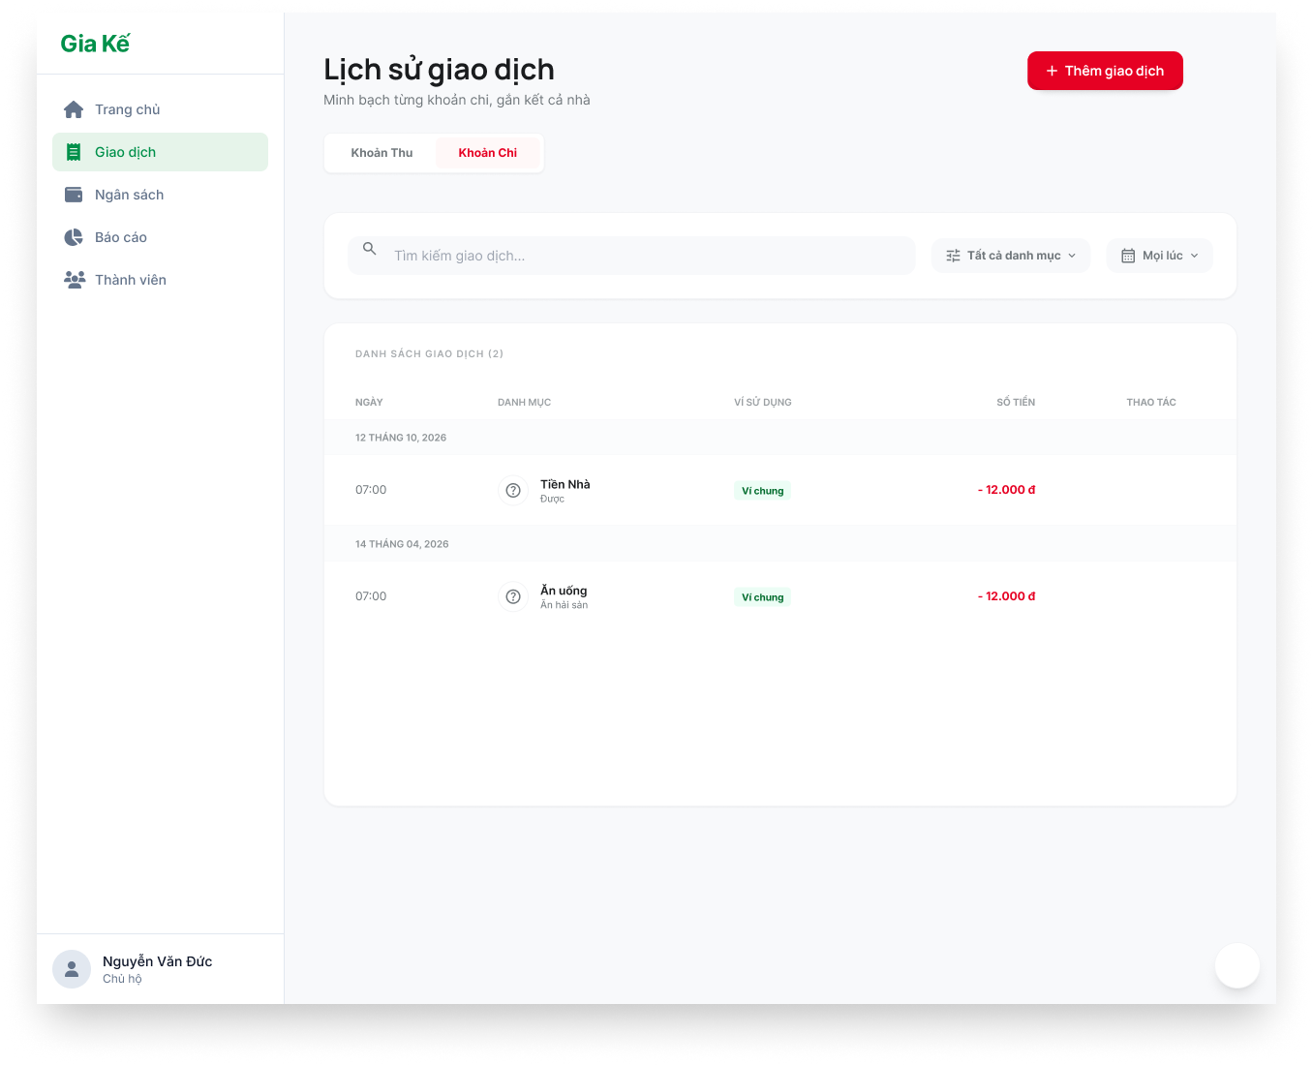
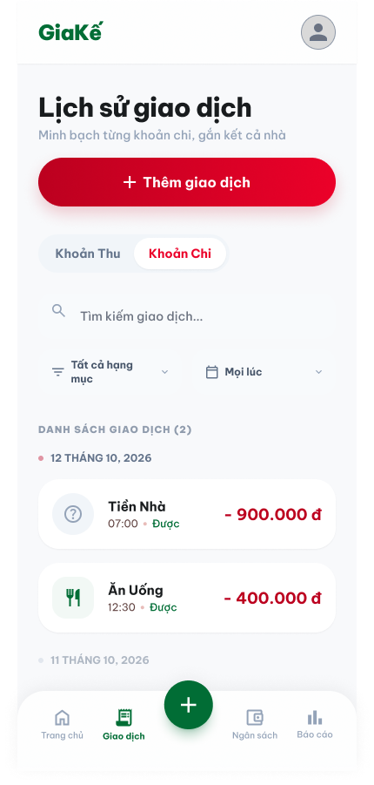

Test Case ID | Mô tả | Quy trình | Điều kiện tiên quyết | Kết quả mong đợi | Kết quả thực tế | Kết quả |  |  |  |  |  | Chú thích
 |  |  |  |  |  | Vòng 1 |  |  | Vòng 2
 |  |  |  |  |  | Trạng thái | Ngày kiểm tra | Người kiểm tra | Trạng thái | Ngày kiểm tra | Người kiểm tra
GUI_SHOW Xem danh sách khoản chi
GUI-XDSKC01 | Kiểm tra tiêu đề và phụ đề màn hình |  |  | Label: "Lịch sử giao dịch"; Text: "Minh bạch từng khoản chi, gắn kết cả nhà". | Label: "Lịch sử giao dịch"; Text: "Minh bạch từng khoản chi, gắn kết cả nhà". | Passed | 15/4/2026 | Tiên | Passed | 17/04/2026 | Vũ
GUI-XDSKC02 | Kiểm tra trạng thái Tab Khoản Chi |  |  | Tab: "Khoản Chi" được Active (nền đỏ/chữ trắng hoặc viền đỏ); trạng thái Enable. | Tab: "Khoản Chi" được Active (nền đỏ/chữ trắng hoặc viền đỏ); trạng thái Enable. | Passed | 15/4/2026 | Tiên | Passed | 17/04/2026 | Vũ
GUI-XDSKC03 | Kiểm tra thanh Tìm kiếm và Lọc |  |  | Placeholder: "Tìm kiếm giao dịch..."; Dropdown: "Tất cả danh mục", "Mọi lúc"; trạng thái Enable. | Placeholder: "Tìm kiếm giao dịch..."; Dropdown: "Tất cả danh mục", "Mọi lúc"; trạng thái Enable. | Passed | 15/4/2026 | Tiên | Passed | 17/04/2026 | Vũ
GUI-XDSKC04 | Kiểm tra tiêu đề cột (Bản Web) |  |  | Hiển thị đủ các cột: NGÀY, DANH MỤC, VÍ SỬ DỤNG, SỐ TIỀN, THAO TÁC. | Hiển thị đủ các cột: NGÀY, DANH MỤC, VÍ SỬ DỤNG, SỐ TIỀN, THAO TÁC. | Passed | 15/4/2026 | Tiên | Passed | 17/04/2026 | Vũ
GUI-XDSKC05 | Kiểm tra định dạng số tiền chi |  |  | Text: Hiển thị dấu trừ "-" phía trước; Color: Red (Màu đỏ); trạng thái Enable. | Text: Hiển thị dấu trừ "-" phía trước; Color: Red (Màu đỏ); trạng thái Enable. | Passed | 15/4/2026 | Tiên | Passed | 17/04/2026 | Vũ
GUI-XDSKC06 | Kiểm tra phân nhóm theo ngày |  |  | Text: Hiển thị ngày (vd: "12 THÁNG 10, 2026") làm header phân cách các nhóm giao dịch. | Text: Hiển thị ngày (vd: "12 THÁNG 10, 2026") làm header phân cách các nhóm giao dịch. | Passed | 15/4/2026 | Tiên | Passed | 17/04/2026 | Vũ
GUI-XDSKC07 | Kiểm tra nút Thêm giao dịch |  |  | Text: "+ Thêm giao dịch"; Background-color: Red/Pink; trạng thái Enable. | Text: "+ Thêm giao dịch"; Background-color: Red/Pink; trạng thái Enable. | Passed | 15/4/2026 | Tiên | Passed | 17/04/2026 | Vũ
FUNCTION_SHOW Xem danh sách khoản chi
FUNC-XDSKC01 | Xác thực chuyển đổi Tab | 1. Nhấn lần lượt vào "Khoản Thu" và "Khoản Chi". |  | Danh sách thay đổi tương ứng theo loại giao dịch được chọn; Tab được highlight đúng màu. | Danh sách thay đổi tương ứng theo loại giao dịch được chọn; Tab được highlight đúng màu. | Passed | 15/4/2026 | Tiên | Passed | 17/04/2026 | Vũ
FUNC-XDSKC02 | Xác thực tìm kiếm giao dịch | 1. Nhập tên danh mục (vd: "Tiền nhà") vào ô tìm kiếm. | Đã có dữ liệu | Danh sách chỉ hiển thị các giao dịch có chứa từ khóa "Tiền nhà". | Danh sách chỉ hiển thị các giao dịch có chứa từ khóa "Tiền nhà". | Passed | 15/4/2026 | Tiên | Passed | 17/04/2026 | Vũ
FUNC-XDSKC03 | Xác thực lọc theo danh mục | 1. Chọn một danh mục cụ thể từ dropdown lọc. |  | Danh sách tự động cập nhật, chỉ hiển thị giao dịch thuộc danh mục đã chọn. | Danh sách tự động cập nhật, chỉ hiển thị giao dịch thuộc danh mục đã chọn. | Passed | 15/4/2026 | Tiên | Passed | 17/04/2026 | Vũ
FUNC-XDSKC04 | Xác thực hiển thị chi tiết item (Mobile) | 1. Quan sát một thẻ giao dịch trên Mobile. |  | Hiển thị đủ: Icon danh mục, Tên (Tiền nhà), Thời gian (07:00), Người chi (Đức), Số tiền (-900.000 đ). | Hiển thị đủ: Icon danh mục, Tên (Tiền nhà), Thời gian (07:00), Người chi (Đức), Số tiền (-900.000 đ). | Passed | 15/4/2026 | Tiên | Passed | 17/04/2026 | Vũ
FUNC-XDSKC05 | Xác thực nút Thao tác (Web) | 1. Nhấn icon Sửa/Xóa tại một dòng giao dịch. |  | Hệ thống mở Modal cập nhật hoặc hiển thị xác nhận xóa tương ứng. | Hệ thống mở Modal cập nhật hoặc hiển thị xác nhận xóa tương ứng. | Passed | 15/4/2026 | Tiên | Passed | 17/04/2026 | Vũ
FUNC-XDSKC06 | Kiểm tra cuộn trang (Infinity Scroll) | 1. Cuộn xuống cuối danh sách. | Dữ liệu nhiều hơn 1 trang | Danh sách tự động tải thêm các giao dịch cũ hơn mà không làm lag giao diện. | Danh sách tự động tải thêm các giao dịch cũ hơn mà không làm lag giao diện. | Passed | 15/4/2026 | Tiên | Passed | 17/04/2026 | Vũ

Xem chi tiết khoản chi
Project Name | Xây dựng hệ thống quản lý tài chính gia đình tích hợp phân tích chi tiêu và cảnh báo
Module Code | Xem chi tiết khoản chi
 | Hoàn thành | Lỗi | Chưa kiểm tra | Bị chặn | Tổng lần kiểm tra
Round 1 | 10 | 0 | 0 | 0 | 10
Round 2 | 10 | 0 | 0 | 0 | 10
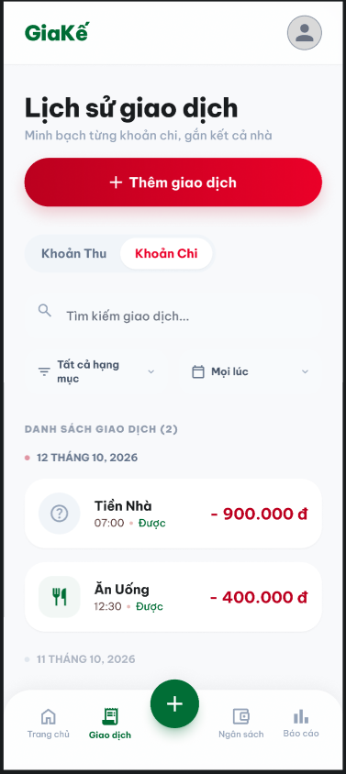
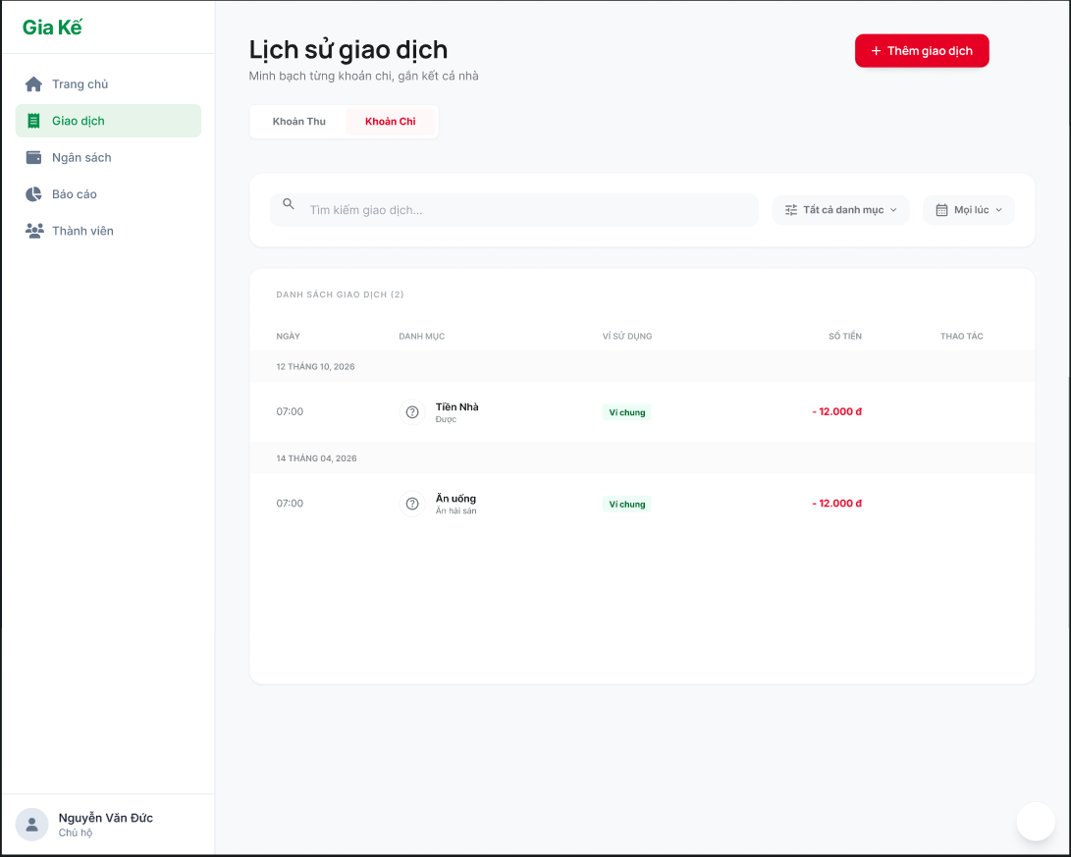

Test Case ID | Mô tả | Quy trình | Điều kiện tiên quyết | Kết quả mong đợi | Kết quả thực tế | Kết quả |  |  |  |  |  | Chú thích
 |  |  |  |  |  | Vòng 1 |  |  | Vòng 2
 |  |  |  |  |  | Trạng thái | Ngày kiểm tra | Người kiểm tra | Trạng thái | Ngày kiểm tra | Người kiểm tra
GUI_SHOW Xem chi tiết khoản chi
GUI-XCTKC01 | [Tìm kiếm] Textbox |  |  | Text color: black Status: enable | Text color: black Status: enable | Passed | 15/4/2026 | Vũ | Passed | 17/04/2026 | Đức
GUI-XCTKC02 | [Danh sách giao dịch] Table |  |  | Text color: black Status: enable | Text color: black Status: enable | Passed | 15/4/2026 | Vũ | Passed | 17/04/2026 | Đức
GUI-XCTKC03 | [Thêm giao dịch] Button |  |  | Text color: white Status: enable | Text color: white Status: enable | Passed | 15/4/2026 | Vũ | Passed | 17/04/2026 | Đức
GUI-XCTKC04 | [Mọi lúc] List |  |  | Text color: black Status: enable | Text color: black Status: enable | Passed | 15/4/2026 | Vũ | Passed | 17/04/2026 | Đức
GUI-XCTKC05 | [Chi Phí/ Thu nhập] Tab |  |  | Text color: black Status: enable | Text color: black Status: enable | Passed | 15/4/2026 | Vũ | Passed | 17/04/2026 | Đức
GUI-XCTKC06 | [Tất cả danh mục] List |  |  | Text color: black Status: enable | Text color: black Status: enable | Passed | 15/4/2026 | Vũ | Passed | 17/04/2026 | Đức
FUNCTION_SHOW Xem chi tiết khoản chi
FUNC-XCTKC01 | Tìm kiếm bằng từ khóa | Nhập từ khóa tìm kiếm vào ô tìm kiếm | Từ khóa hợp lệ và có đơn hàng trong danh sách | Hệ thống hiển thị tất cả các khoản chi có từ khóa trùng với từ khóa tìm kiếm | Hệ thống hiển thị tất cả các khoản chi có từ khóa trùng với từ khóa tìm kiếm | Passed | 15/4/2026 | Vũ | Passed | 17/04/2026 | Đức
FUNC-XCTKC02 | Thêm giao dịch | Nhấn vào nút thêm giao dịch | Đang ở trang Xem chi tiết khoản chi | Hiển thị form điền thông tin khoản chi mới | Hiển thị form điền thông tin khoản chi mới | Passed | 15/4/2026 | Vũ | Passed | 17/04/2026 | Đức
FUNC-XCTKC03 | Lọc tìm kiếm tất cả danh mục | 1. Nhấn vào icon lọc tất cả danh mục 2. Chọn loại danh mục | Đang ở trang Xem chi tiết khoản chi | Hiển thị thông tin danh mục đã chọn | Hiển thị thông tin danh mục đã chọn | Passed | 15/4/2026 | Vũ | Passed | 17/04/2026 | Đức
FUNC-XCTKC04 | Lọc tìm kiếm tất cả các khoản thời gian | 1. Nhấn vào icon mọi lúc 2. Chọn khoản thời gian cần tìm kiếm | Đang ở trang Xem chi tiết khoản chi | Hệ thống hiển thị thông tin danh sách khoản chi ở thời gian đó | Hệ thống hiển thị thông tin danh sách khoản chi ở thời gian đó | Passed | 15/4/2026 | Vũ | Passed | 17/04/2026 | Đức

Sửa khoản chi
Project Name | Xây dựng hệ thống quản lý tài chính gia đình tích hợp phân tích chi tiêu và cảnh báo
Module Code | Sửa khoản chi
 | Hoàn thành | Lỗi | Chưa kiểm tra | Bị chặn | Tổng lần kiểm tra
Round 1 | 16 | 0 | 0 | 0 | 16
Round 2 | 16 | 0 | 0 | 0 | 16
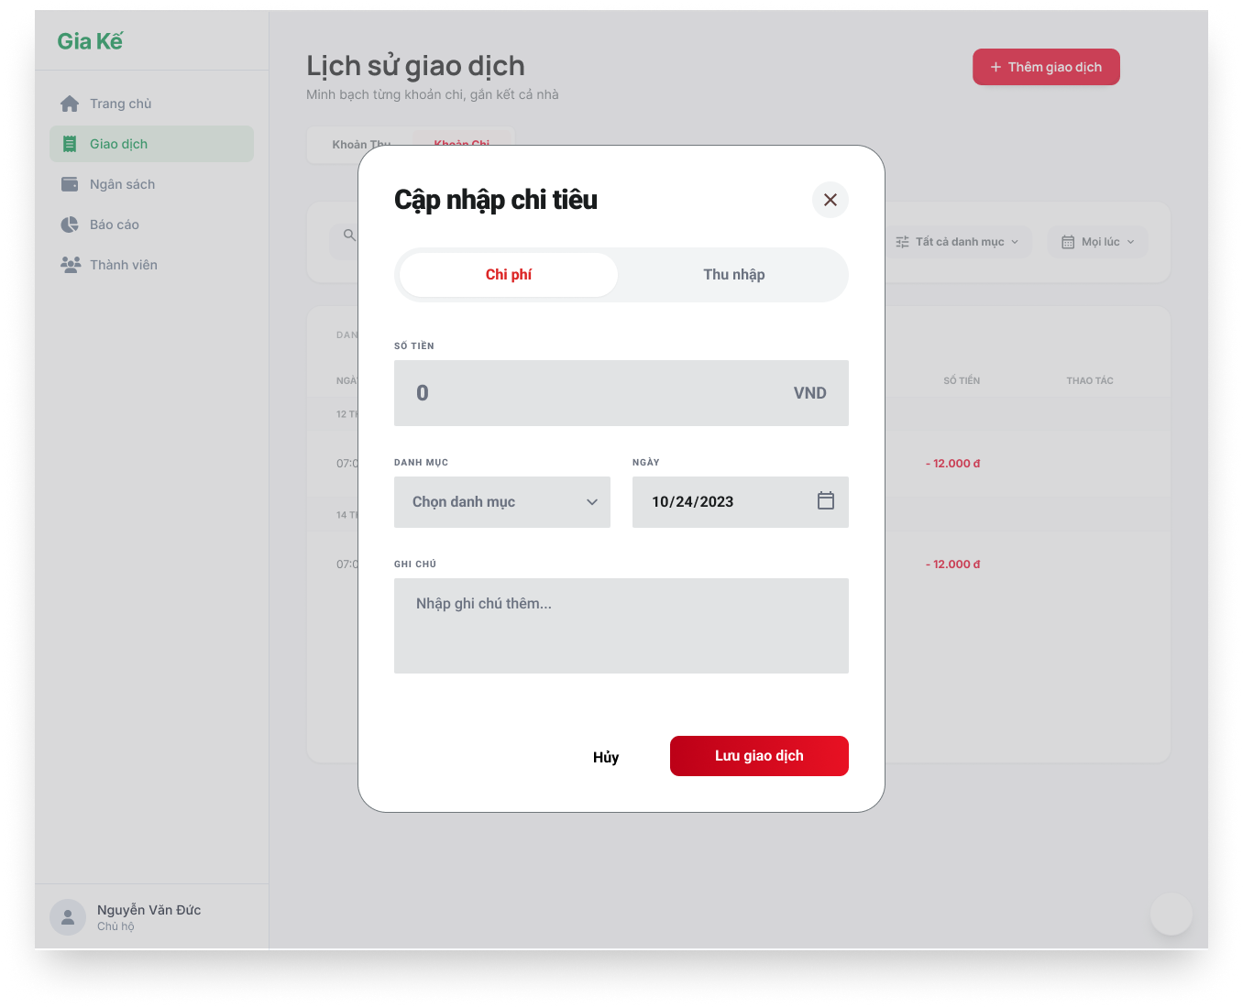
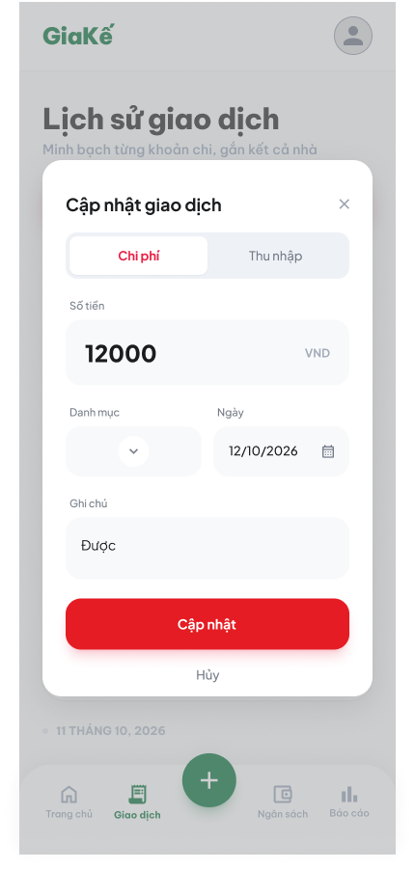

Test Case ID | Mô tả | Quy trình | Điều kiện tiên quyết | Kết quả mong đợi | Kết quả thực tế | Kết quả |  |  |  |  |  | Chú thích
 |  |  |  |  |  | Vòng 1 |  |  | Vòng 2
 |  |  |  |  |  | Trạng thái | Ngày kiểm tra | Người kiểm tra | Trạng thái | Ngày kiểm tra | Người kiểm tra
GUI_SHOW Sửa khoản chi
GUI-SKC01 | Tab "Chi phí / Thu nhập" |  |  | - Tab Chi phí: Active (default) - Tab Thu nhập: Inactive | - Tab Chi phí: Active (default) - Tab Thu nhập: Inactive | Passed | 15/4/2026 | Đức | Passed | 17/04/2026 | Nguyên
GUI-SKC02 | [Số tiền] Input |  |  | - Text: Visible - Format: Number - Có đơn vị VND | - Text: Visible - Format: Number - Có đơn vị VND | Passed | 15/4/2026 | Đức | Passed | 17/04/2026 | Nguyên
GUI-SKC03 | [Danh mục] Dropdown |  |  | - Placeholder: Chọn danh mục - Status: Enable | - Placeholder: Chọn danh mục - Status: Enable | Passed | 15/4/2026 | Đức | Passed | 17/04/2026 | Nguyên
GUI-SKC04 | [Ngày] Input |  |  | - Có date picker - Format: dd/MM/yyyy | - Có date picker - Format: dd/MM/yyyy | Passed | 15/4/2026 | Đức | Passed | 17/04/2026 | Nguyên
GUI-SKC05 | [Ghi chú] Textarea |  |  | - Placeholder: Nhập ghi chú | - Placeholder: Nhập ghi chú | Passed | 15/4/2026 | Đức | Passed | 17/04/2026 | Nguyên
GUI-SKC06 | [Lưu và cập nhập] Button |  |  | - Background: Red - Text: White - Status: Enable | - Background: Red - Text: White - Status: Enable | Passed | 15/4/2026 | Đức | Passed | 17/04/2026 | Nguyên
GUI-SKC07 | [Hủy] Button |  |  | - Text: Black - Status: Enable | - Text: Black - Status: Enable | Passed | 15/4/2026 | Đức | Passed | 17/04/2026 | Nguyên
GUI-SKC08 | [Đóng] Icon |  |  | - Icon: Visible - Status: Enable | - Icon: Visible - Status: Enable | Passed | 15/4/2026 | Đức | Passed | 17/04/2026 | Nguyên
FUNCTION_SHOW Sửa khoản chi
FUNC-SKC01 | Xác thực hiển thị form sửa | 1. Mở từ màn chi tiết | Đã đăng nhập vào hệ thống | Hiển thị gồm có: - Số tiền - Danh mục - Thời gian - Ghi chú | Hiển thị gồm có: - Số tiền - Danh mục - Thời gian - Ghi chú | Passed | 15/4/2026 | Đức | Passed | 17/04/2026 | Nguyên
FUNC-SKC02 | Cập nhật thành công | 1. Sửa thông tin 2. Nhấn ""Cập nhật"" | Đã đăng nhập vào hệ thống | Dữ liệu được lưu và quay lại danh sách/chi tiết | Dữ liệu được lưu và quay lại danh sách/chi tiết | Passed | 15/4/2026 | Đức | Passed | 17/04/2026 | Nguyên
FUNC-SKC03 | Để trống số tiền | 1. Sửa thông tin(Xóa số tiền) 2. Nhấn ""Cập nhật"" | Đã đăng nhập vào hệ thống | Hệ thống báo lỗi: "Vui lòng nhập số tiền" | Hệ thống báo lỗi: "Vui lòng nhập số tiền" | Passed | 15/4/2026 | Đức | Passed | 17/04/2026 | Nguyên
FUNC-SKC04 | Nhập số tiền = 0 | 1. Nhập 0 2. Nhấn ""Cập nhật"" | Đã đăng nhập vào hệ thống | Hệ thống báo lỗi số tiền không hợp lệ | Hệ thống báo lỗi số tiền không hợp lệ | Passed | 15/4/2026 | Đức | Passed | 17/04/2026 | Nguyên
FUNC-SKC05 | Nhập số tiền âm | 1. Nhập -10000 2. Nhấn ""Cập nhật"" | Đã đăng nhập vào hệ thống | Hệ thống không cho phép | Hệ thống không cho phép | Passed | 15/4/2026 | Đức | Passed | 17/04/2026 | Nguyên
FUNC-SKC06 | Không chọn danh mục | 1. Bỏ chọn danh mục 2. Nhấn ""Cập nhật"" | Đã đăng nhập vào hệ thống | Hệ thống báo lỗi: "Vui lòng chọn danh mục" | Hệ thống báo lỗi: "Vui lòng chọn danh mục" | Passed | 15/4/2026 | Đức | Passed | 17/04/2026 | Nguyên
FUNC-SKC07 | Ngày không hợp lệ | 1. Chọn ngày tương lai (nếu bị giới hạn) 2. Nhấn ""Cập nhật"" | Đã đăng nhập vào hệ thống | Hệ thống báo lỗi hoặc không cho chọn | Hệ thống báo lỗi hoặc không cho chọn | Passed | 15/4/2026 | Đức | Passed | 17/04/2026 | Nguyên
FUNC-SKC08 | Nhấn "Hủy" | 1. Nhấn "Hủy" | Đang ở form cập nhập khoản chi | Đóng form, không lưu dữ liệu | Đóng form, không lưu dữ liệu | Passed | 15/4/2026 | Đức | Passed | 17/04/2026 | Nguyên

Xóa khoản chi
Project Name | XÂY DỰNG HỆ THỐNG QUẢN LÝ TÀI CHÍNH GIA ĐÌNH TÍCH HỢP PHÂN TÍCH CHI TIÊU VÀ CẢNH BÁO
Module Code | Xóa khoản chi
 | Hoàn thành | Lỗi | Chưa kiểm tra | Bị chặn | Tổng lần kiểm tra
Round 1 | 14 | 0 | 0 | 0 | 14
Round 2 | 14 | 0 | 0 | 0 | 14

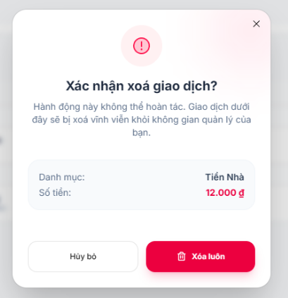

Test Case ID | Mô tả | Quy trình | Điều kiện tiên quyết | Kết quả mong đợi | Kết quả thực tế | Kết quả |  |  |  |  |  | Chú thích
 |  |  |  |  |  | Vòng 1 |  |  | Vòng 2
 |  |  |  |  |  | Trạng thái | Ngày kiểm tra | Người kiểm tra | Trạng thái | Ngày kiểm tra | Người kiểm tra
GUI_SHOW Xóa khoản chi
GUI-DLT01 | Hiển thị popup xác nhận xóa | 1. Mở danh sách giao dịch 2. Click "Xóa" | Có giao dịch | Hiển thị popup xác nhận | Như mong đợi | Passed | 15/4/2026 | Nguyên | Passed | 17/04/2026 | Nhã
GUI-DLT02 | Hiển thị nội dung popup | 1. Mở popup 2. Quan sát nội dung | Popup mở | Nội dung đúng (cảnh báo không hoàn tác) | Như mong đợi | Passed | 15/4/2026 | Nguyên | Passed | 17/04/2026 | Nhã
GUI-DLT03 | Hiển thị thông tin giao dịch | 1. Mở popup 2. Quan sát | Có dữ liệu | Hiển thị danh mục, số tiền đúng | Như mong đợi | Passed | 15/4/2026 | Nguyên | Passed | 17/04/2026 | Nhã
GUI-DLT04 | Hiển thị nút Hủy bỏ | 1. Mở popup 2. Quan sát | Popup mở | Có nút "Hủy bỏ" | Như mong đợi | Passed | 15/4/2026 | Nguyên | Passed | 17/04/2026 | Nhã
GUI-DLT05 | Hiển thị nút Xóa luôn | 1. Mở popup 2. Quan sát | Popup mở | Có nút "Xóa luôn" | Như mong đợi | Passed | 15/4/2026 | Nguyên | Passed | 17/04/2026 | Nhã
GUI-DLT06 | Đóng popup khi bấm Hủy | 1. Click "Hủy bỏ" | Popup mở | Popup đóng | Như mong đợi | Passed | 15/4/2026 | Nguyên | Passed | 17/04/2026 | Nhã
GUI-DLT07 | Đóng popup khi bấm X | 1. Click icon X | Popup mở | Popup đóng | Như mong đợi | Passed | 15/4/2026 | Nguyên | Passed | 17/04/2026 | Nhã
FUNCTION_SHOW Xóa khoản chi
FUN-DLT01 | Xóa giao dịch thành công | 1. Click "Xóa" 2. Click "Xóa luôn" | Có giao dịch | Giao dịch bị xóa khỏi hệ thống | Như mong đợi | Passed | 15/4/2026 | Nguyên | Passed | 17/04/2026 | Nhã
FUN-DLT02 | Hủy xóa giao dịch | 1. Click "Xóa" 2. Click "Hủy bỏ" | Có giao dịch | Không xóa dữ liệu | Như mong đợi | Passed | 15/4/2026 | Nguyên | Passed | 17/04/2026 | Nhã
FUN-DLT03 | Đóng popup không thao tác | 1. Click "Xóa" 2. Click icon X | Có giao dịch | Không thay đổi dữ liệu | Như mong đợi | Passed | 15/4/2026 | Nguyên | Passed | 17/04/2026 | Nhã
FUN-DLT04 | Cập nhật danh sách sau khi xóa | 1. Xóa giao dịch 2. Quan sát danh sách | Có giao dịch | Giao dịch biến mất khỏi list | Như mong đợi | Passed | 15/4/2026 | Nguyên | Passed | 17/04/2026 | Nhã
FUN-DLT05 | Cập nhật số liệu báo cáo | 1. Xóa giao dịch 2. Mở báo cáo | Có dữ liệu | Tổng chi thay đổi đúng | Như mong đợi | Passed | 15/4/2026 | Nguyên | Passed | 17/04/2026 | Nhã
FUN-DLT06 | Không xóa khi không có quyền | 1. Login user thường 2. Click xóa | Không có quyền | Không cho phép xóa | Như mong đợi | Passed | 15/4/2026 | Nguyên | Passed | 17/04/2026 | Nhã
FUN-DLT07 | Xóa giao dịch cuối cùng | 1. Xóa hết giao dịch 2. Quan sát | Còn 1 giao dịch | Hiển thị empty state | Như mong đợi | Passed | 15/4/2026 | Nguyên | Passed | 17/04/2026 | Nhã

Gắn thẻ (tag) cho khoản chi
Project Name | XÂY DỰNG HỆ THỐNG QUẢN LÝ TÀI CHÍNH GIA ĐÌNH TÍCH HỢP PHÂN TÍCH CHI TIÊU VÀ CẢNH BÁO
Module Code | Gắn thẻ (tag) cho khoản chi
 | Hoàn thành | Lỗi | Chưa kiểm tra | Bị chặn | Tổng lần kiểm tra
Round 1 | 15 | 0 | 0 | 0 | 15
Round 2 | 15 | 0 | 0 | 0 | 15

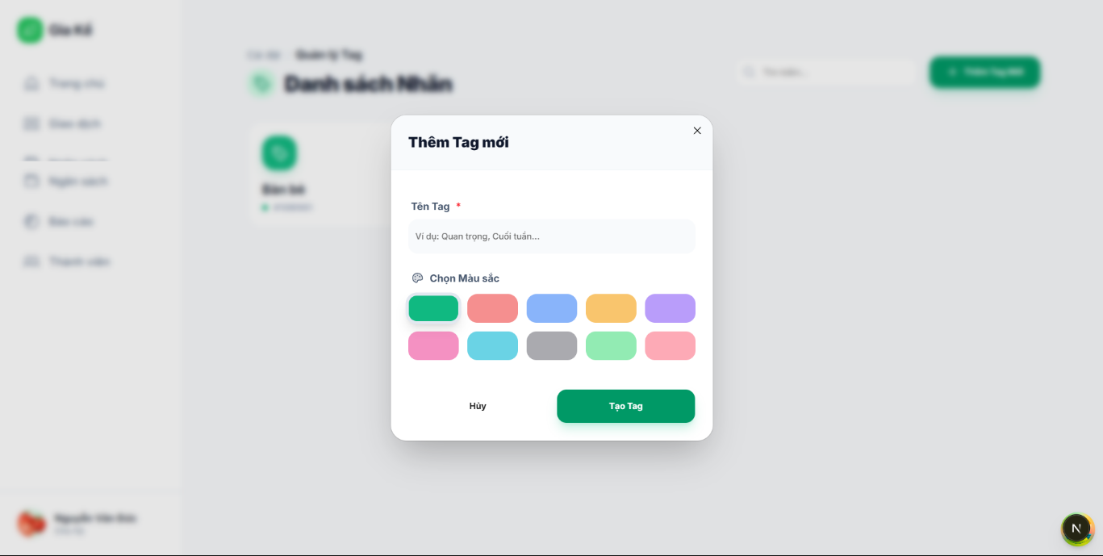

Test Case ID | Mô tả | Quy trình | Điều kiện tiên quyết | Kết quả mong đợi | Kết quả thực tế | Kết quả |  |  |  |  |  | Chú thích
 |  |  |  |  |  | Vòng 1 |  |  | Vòng 2
 |  |  |  |  |  | Trạng thái | Ngày kiểm tra | Người kiểm tra | Trạng thái | Ngày kiểm tra | Người kiểm tra
GUI_SHOW Gắn thẻ (tag) cho khoản chi
Gui-TAG01 | Hiển thị popup thêm tag | 1. Click “Thêm tag” | Đang ở màn quản lý khoản chi | Popup hiển thị đúng UI | Như mong đợi | Passed | 15/4/2026 | Nhã | Passed | 17/04/2026 | Tiên
Gui-TAG02 | Hiển thị input tên tag | 1. Click “Thêm tag” 2. Quan sát popup | Popup mở thành công | Có ô nhập tên tag | Như mong đợi | Passed | 15/4/2026 | Nhã | Passed | 17/04/2026 | Tiên
Gui-TAG03 | Hiển thị chọn màu | 1. Click “Thêm tag” 2. Quan sát danh sách màu | Popup mở | Hiển thị danh sách màu | Như mong đợi | Passed | 15/4/2026 | Nhã | Passed | 17/04/2026 | Tiên
Gui-TAG04 | Hiển thị nút tạo tag | 1. Click “Thêm tag” 2. Quan sát popup | Popup mở | Có nút “Tạo tag” | Như mong đợi | Passed | 15/4/2026 | Nhã | Passed | 17/04/2026 | Tiên
Gui-TAG05 | Hiển thị nút hủy | 1. Click “Thêm tag” 2. Quan sát popup | Popup mở | Có nút “Tạo tag” | Như mong đợi | Passed | 15/4/2026 | Nhã | Passed | 17/04/2026 | Tiên
FUNCTION_SHOW Gắn thẻ(tag) cho khoản chi
FUN-TAG01 | Tạo tag hợp lệ | 1. Click “Thêm tag” 2. Nhập tên hợp lệ 3. Chọn màu 4. Click “Tạo tag” | Popup mở | Tạo tag thành công | Như mong đợi | Passed | 15/4/2026 | Nhã | Passed | 17/04/2026 | Tiên
FUN-TAG02 | Không nhập tên | 1. Click “Thêm tag” 2. Để trống tên 3. Click “Tạo tag” | Popup mở | Hiển thị lỗi bắt buộc | Như mong đợi | Passed | 15/4/2026 | Nhã | Passed | 17/04/2026 | Tiên
FUN-TAG03 | Nhập tên dài | 1. Click “Thêm tag” 2. Nhập tên vượt giới hạn 3. Click “Tạo tag” | Popup mở | Hiển thị lỗi | Như mong đợi | Passed | 15/4/2026 | Nhã | Passed | 17/04/2026 | Tiên
FUN-TAG04 | Tạo tag trùng | 1. Click “Thêm tag” 2. Nhập tên đã tồn tại 3. Click “Tạo tag” | Đã có tag trước | Hiển thị lỗi trùng | Như mong đợi | Passed | 15/4/2026 | Nhã | Passed | 17/04/2026 | Tiên
FUN-TAG05 | Chọn màu tag | 1. Click “Thêm tag” 2. Nhập tên 3. Chọn màu 4. Click “Tạo tag” | Popup mở | Tag hiển thị đúng màu | Như mong đợi | Passed | 15/4/2026 | Nhã | Passed | 17/04/2026 | Tiên
FUN-TAG06 | Hủy tạo tag | 1. Click “Thêm tag” 2. Click “Hủy” | Popup mở | Đóng popup, không lưu | Như mong đợi | Passed | 15/4/2026 | Nhã | Passed | 17/04/2026 | Tiên
FUN-TAG07 | Gắn tag vào khoản chi | 1. Mở khoản chi 2. Chọn tag 3. Lưu | Có khoản chi | Tag hiển thị trong khoản chi | Như mong đợi | Passed | 15/4/2026 | Nhã | Passed | 17/04/2026 | Tiên
FUN-TAG08 | Xóa tag khỏi khoản chi | 1. Mở khoản chi 2. Click xóa tag | Có tag | Tag bị xóa | Như mong đợi | Passed | 15/4/2026 | Nhã | Passed | 17/04/2026 | Tiên
FUN-TAG09 | Lưu dữ liệu | 1. Tạo tag 2. Reload page | Đã tạo tag | Tag vẫn còn | Như mong đợi | Passed | 15/4/2026 | Nhã | Passed | 17/04/2026 | Tiên
FUN-TAG10 | Hiển thị danh sách tag | 1. Click chọn tag 2. Quan sát danh sách | Có nhiều tag | Hiển thị đầy đủ | Như mong đợi | Passed | 15/4/2026 | Nhã | Passed | 17/04/2026 | Tiên

